G-7
Ｇ－７ ガーデングラス 作業標準書 |  |  |  | page1/5
Ｇ－７
材 料

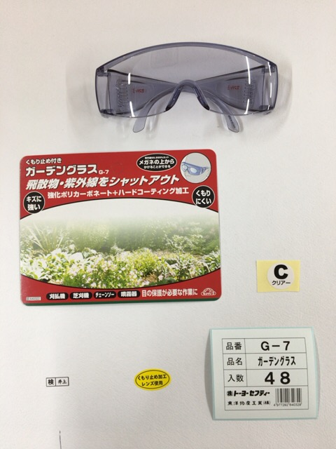
１３７５（Ｓ３） 本体

台 紙

ブリスター
№1370用
色シール（Ｃ）

内職者検印シール
箱シール

くもり止め加工シール



外 箱

Ｇ－７ ガーデングラス 作業標準書 |  |  |  |  | page2/5
Ｇ－７
梱包手順
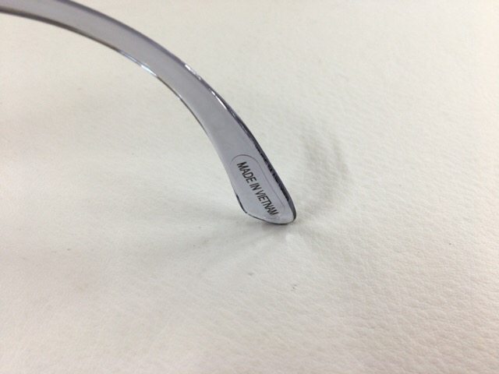
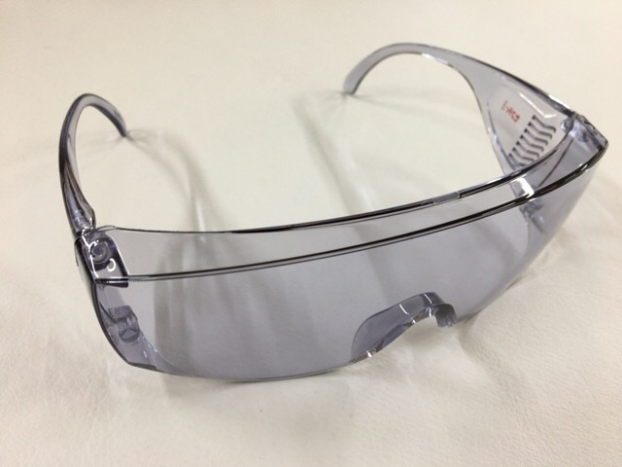
 |  | ・ 袋から取り出す
 |  | ・ 1375(S3)であることを確認する
 |  | ・ 汚れがあれば布で拭き手直しを行う
 |  | ・ テンプルの作動確認
 |  | ※ 固い，緩い，折れる等
 |  | ・ 手直しできないものは取り除く
 |  | ・ キズ，ひび割れがあれば取り除く
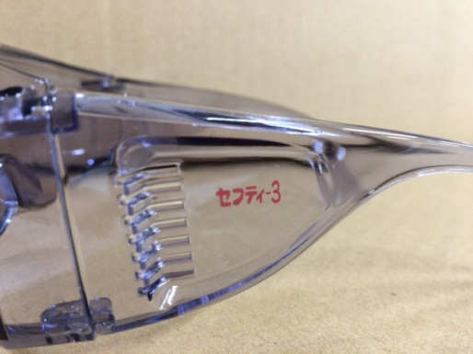
 |  | ・ レンズの表面を触らないようにする
 |  | ・ 両テンプルにセフティ‐３のロゴが入っていることを確認
 |  | ※ 似たメガネでロゴ違いの製品がある
 |  | ・ 欠けていたり印刷がないのも取り除く

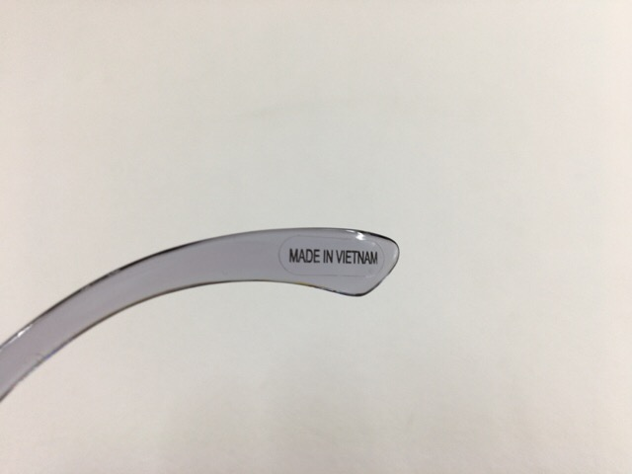
裏
 |  | ・ テンプルについている
 |  | MADE IN VIETNAMシールをはがす
 |  | ※ 静電気でどこかに引っ付く可能性がある
 |  | 製品に付かないようにする
 |  | ・ 剥がしたシールをガムテープ等の粘着に付けると
 |  | 衣服等に付いて製品に紛れ込むことがない

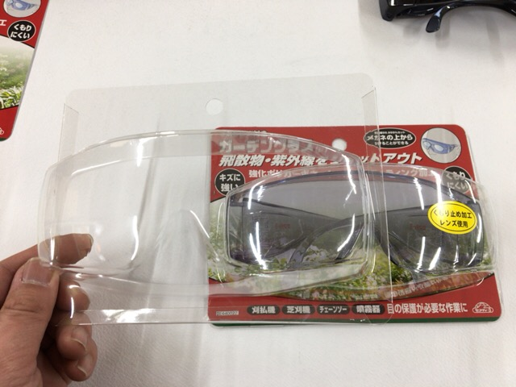

 |  | ・ 正面から見て右側中央に貼る
 |  | ・ ブリスターにシールを貼る
 |  | ・ 見本に重ねてシールを貼ると同じ位置に貼れる
 |  | ・ 10枚ぐらいで重ねるのをリセットする

Ｇ－７ ガーデングラス 作業標準書 |  |  |  |  | page3/5
Ｇ－７
梱包手順

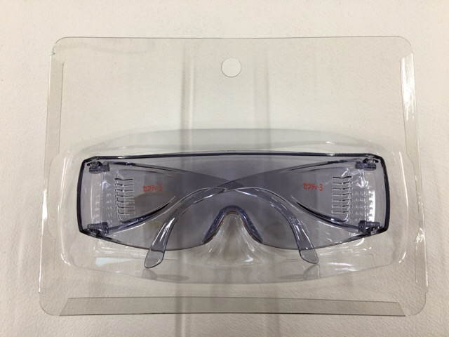
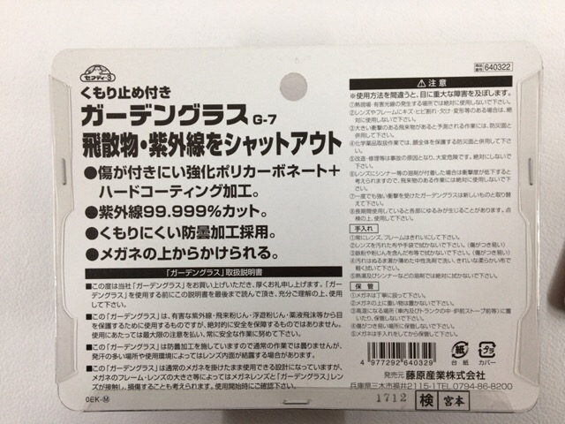

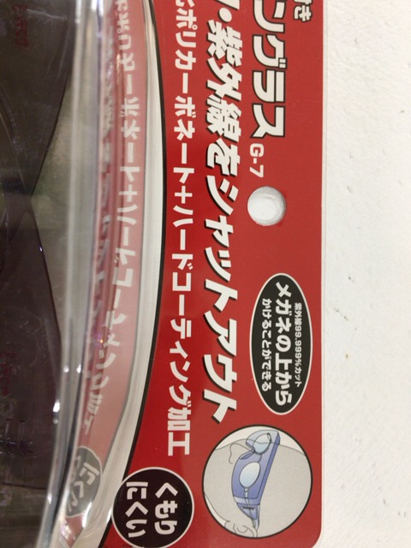

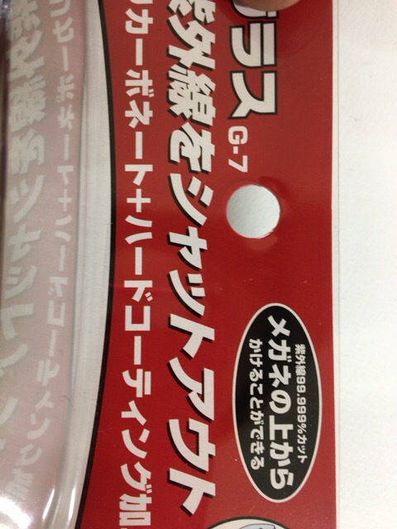

・ ブリスターに本体を入れる |  |  | ・ 台紙にﾛｯﾄを押す(1712→2017年12月)
・ 着左側を内に入れる |  |  | ・ 内職者捺印シールを貼る
・ 埃やゴミが入らないようにすること |  |  | ・ ホッチキスで止める(３ヶ所)
 |  |  | ・ ホッチキスは裏から止める
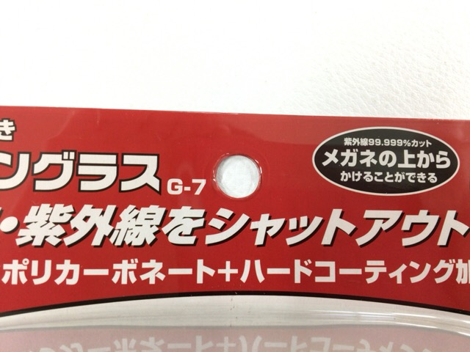
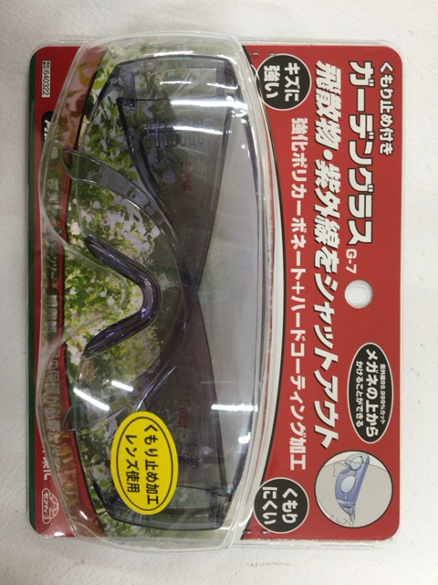
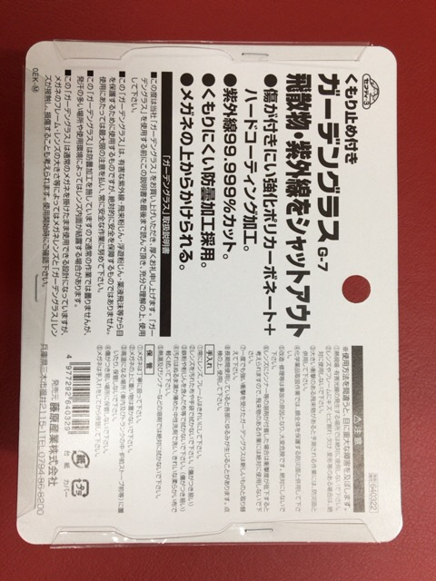

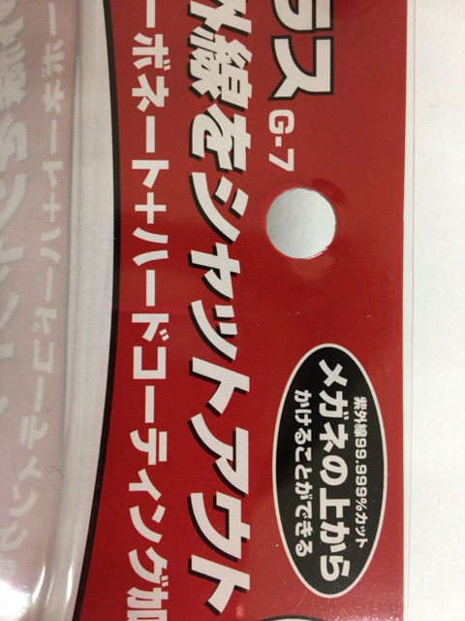

・ ブリスターと台紙の穴が一致する事 |  |  | 完 成
 |  |  | ・ 再度埃やゴミ，髪の毛等が入ってないことを確認する

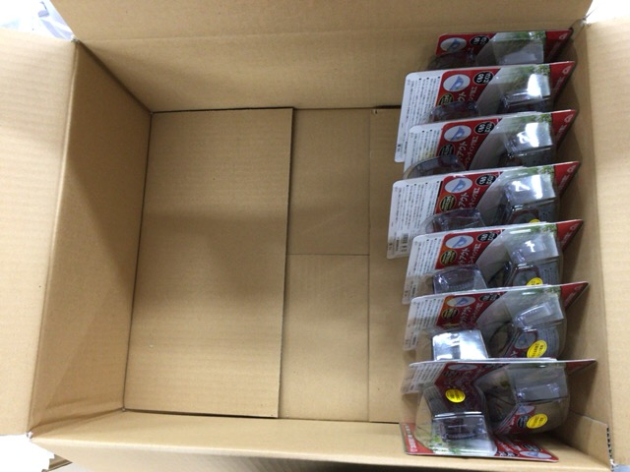
Ｇ－７ ガーデングラス 作業標準書 |  |  |  |  | page4/5
Ｇ－７
梱包手順

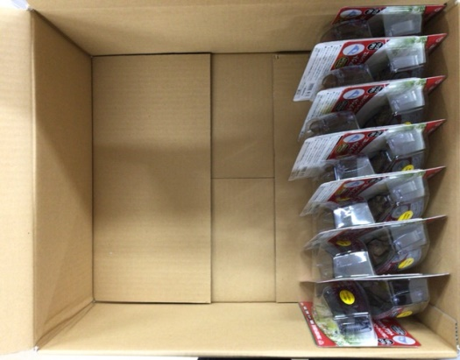
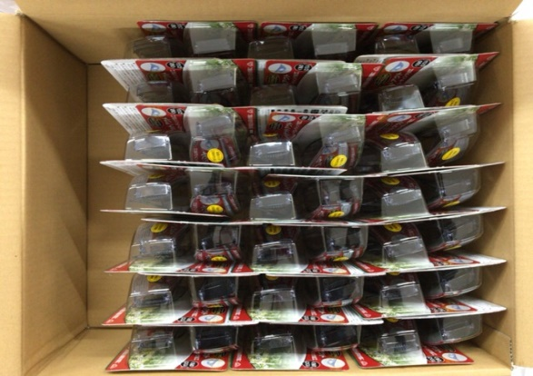
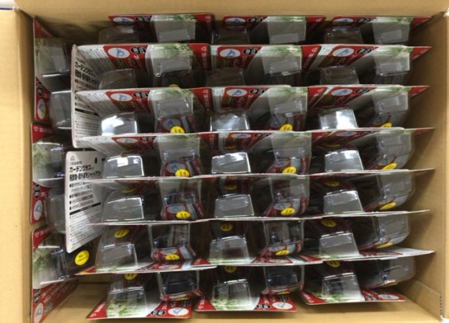

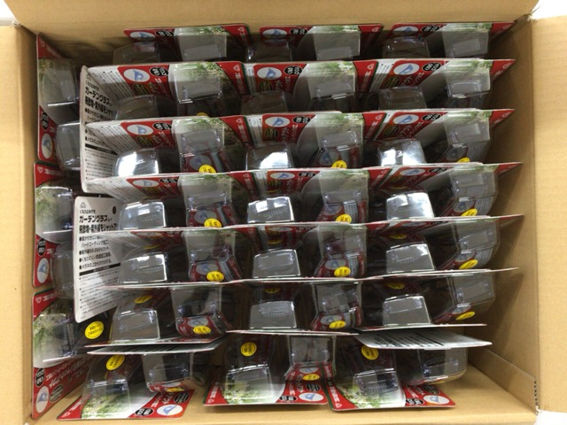
・ １列重ね合わせて７×２
・ 同じように３列作る
・ 空いてるスペースに５個入れる

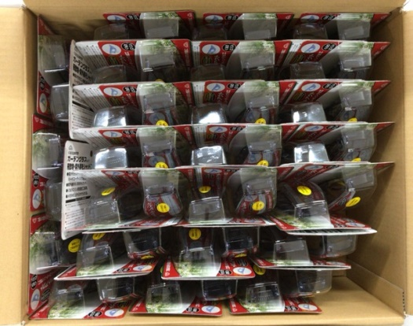
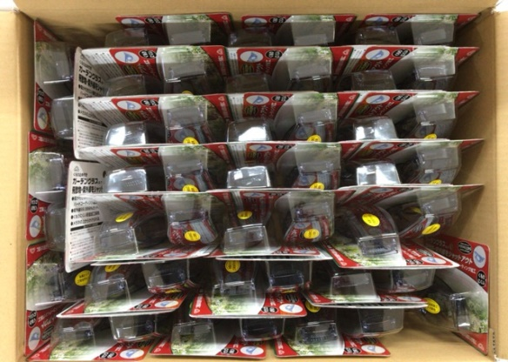
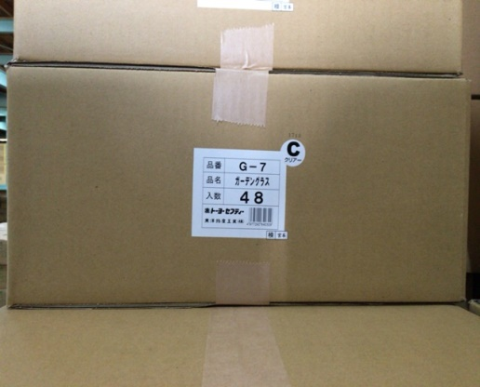

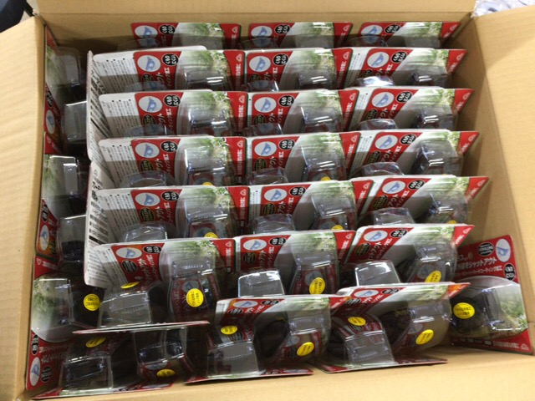
・ 先ほど５個入れた端にスペースできるので片方に下段だけ寄せる
・ 反対側に一個だけ入れるスペースを作る
・ 一個入れる
・ 箱シール，内職者検印シール，色シールを貼る
・ ロットを捺印する(本体と同じであること)
・ ガムテープで留める

Ｇ－７ ガーデングラス 作業標準書 |  |  |  |  | page5/5
Ｇ－７
類似品の見分け方
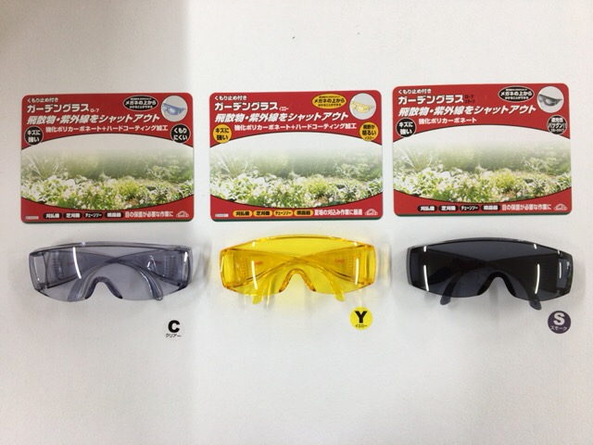
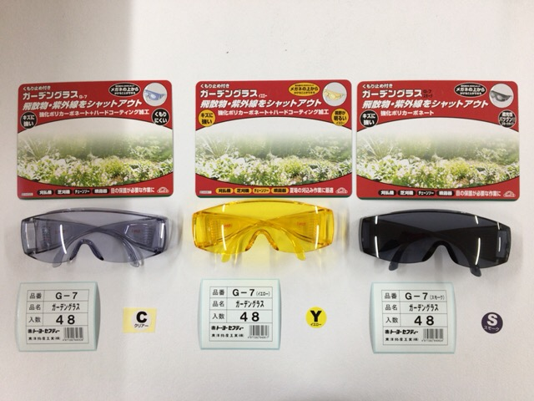

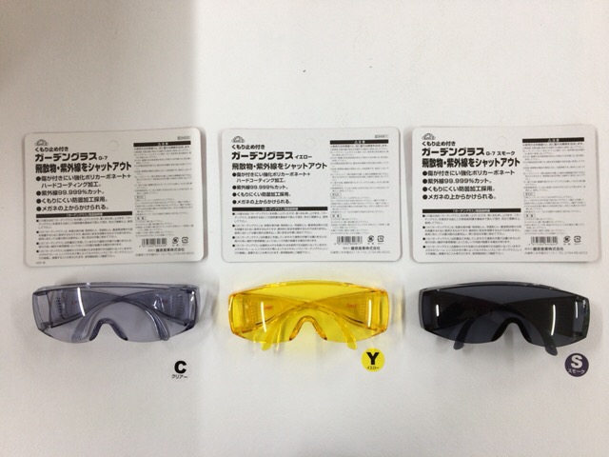
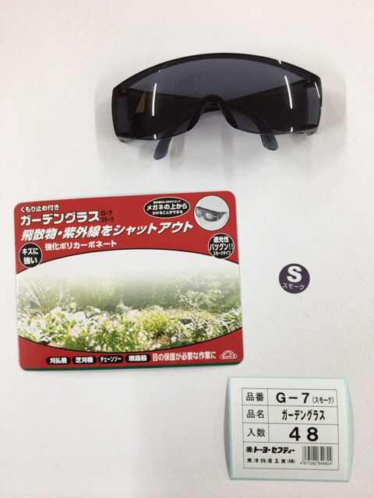

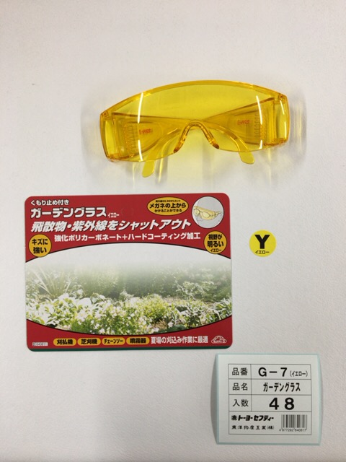

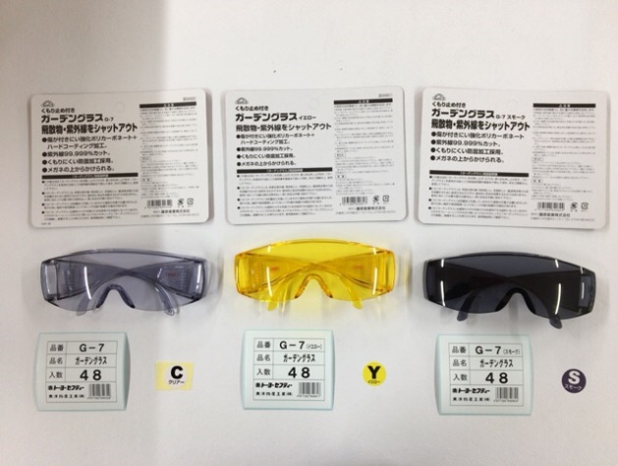
 | ・ 台紙が特に似ているので作業前に確認することが大事！
 | ※ 〖クリア〗と〖スモーク〗の違いは「ガーデングラス」の後ろに
 | 「スモーク」と書いてある

#105_170925 半製品
#REF! |  |  |  |  |  |  |  |  |  | Ｐａｇｅ 1/13
 |  |  |  |  |  |  |  | ２０１７年 ９月２５日(月)作成
【部品名】
天頂帽体
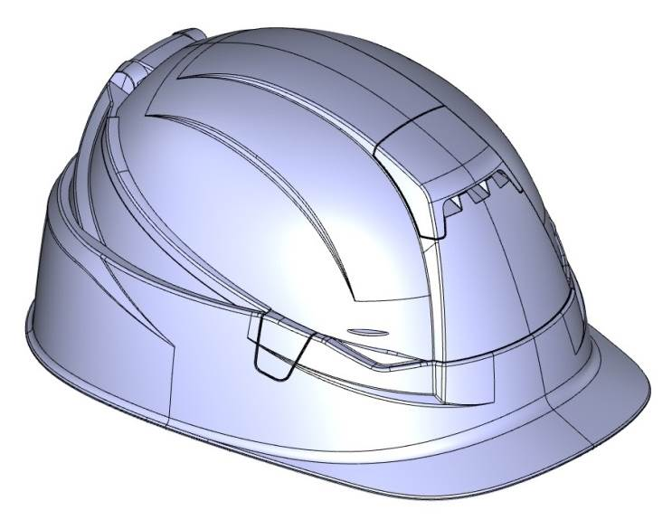
回転軸ホルダー
フロントパネル
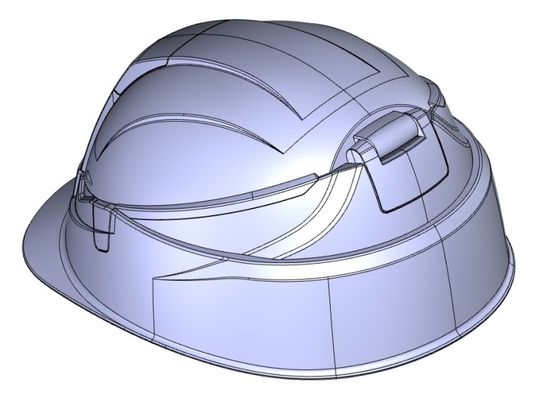

連結部品
帽体本体

中間帽体
バックパネル
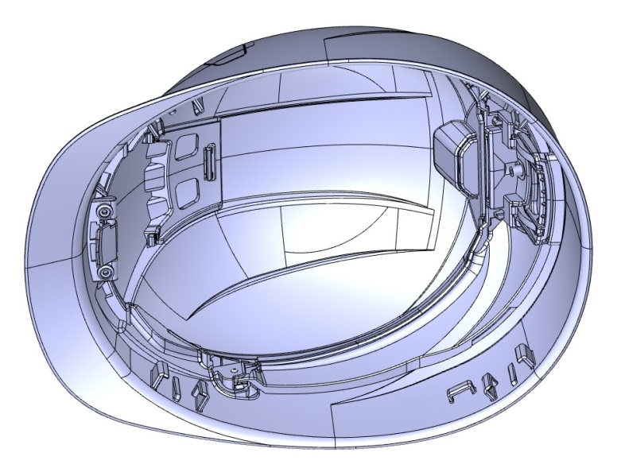

回転軸
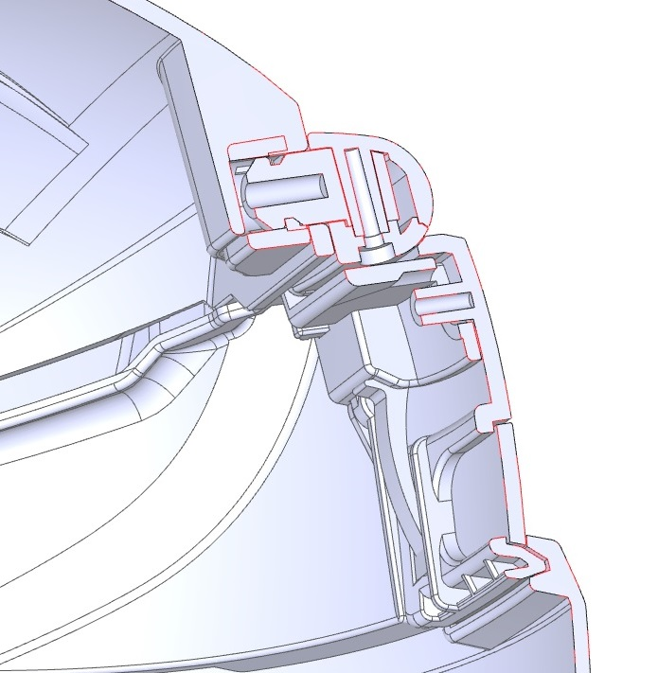
回転軸ホルダー

回転軸受

解除レバー
回転軸カバー

樹脂バネ

解除レバー
固定部品

#REF! |  |  |  |  |  |  |  |  |  | Ｐａｇｅ 2/13
 |  |  |  |  |  |  |  | ２０１７年 ９月２５日(月)作成
【組み立て手順】

天頂帽体組立

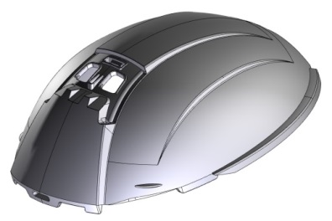
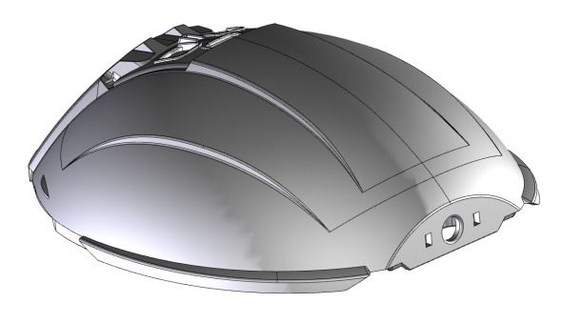

天頂帽体

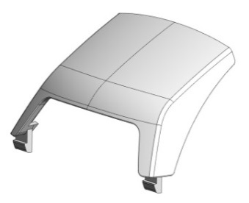

フロントパネル
回転軸
回転軸受

取り付け後、
抵抗無く空回り
するかを確認する
１．『天頂帽体』に回転軸，フロントパネルを取り付ける

①天頂帽体後部の穴に回転軸を差し込み、回転軸受をはめ込んで固定する。
・取り付け後、回転軸が空回りする事を確認する。
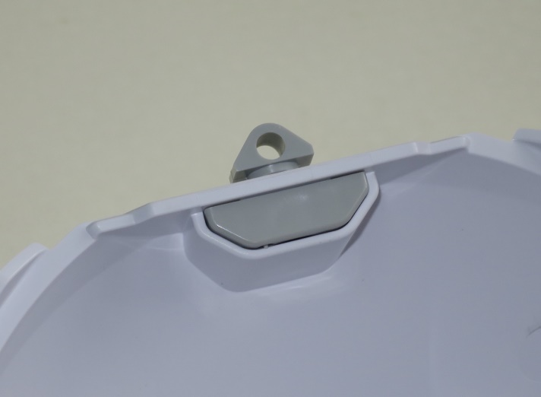
回転軸

回転軸受

②天頂帽体表面に、フロントパネルを取り付ける。
・取り付け後、天頂帽体表面と段差が現れていないかどうかを確認する。
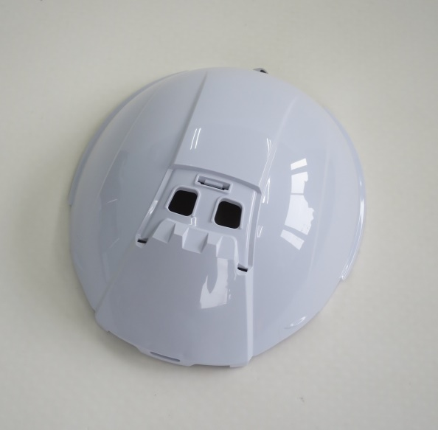
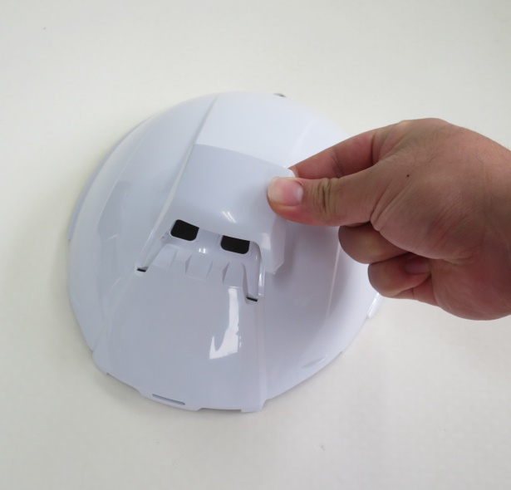
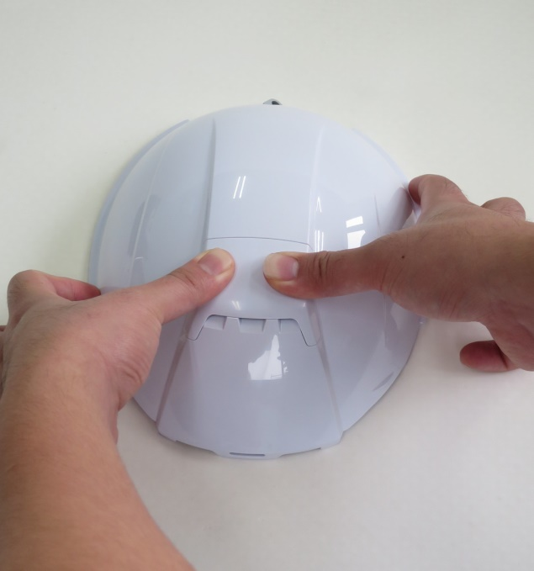

①の回転軸取付と、②フロントパネル取り付ける順番が入れ替わっても構いません。

#REF! |  |  |  |  |  |  |  |  |  | Ｐａｇｅ 3/13
 |  |  |  |  |  |  |  | ２０１７年 ９月２５日(月)作成
２．『中間帽体』後部に樹脂バネ，バックパネルを取り付ける

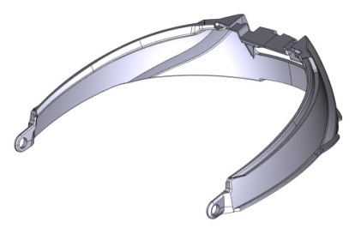
中間帽体

バック
パネル
樹脂バネ

①中間帽体後部に、樹脂バネを取り付ける。
・樹脂バネ先端の円筒部が、中間帽体内面に接する様に取り付ける。
・左右に、計２個取り付ける。
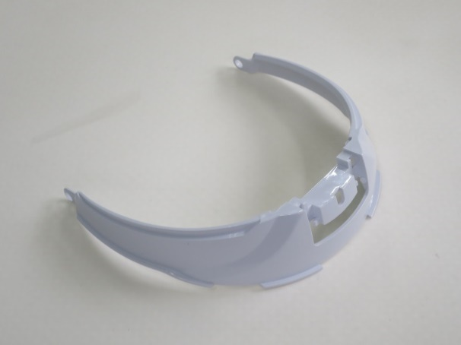
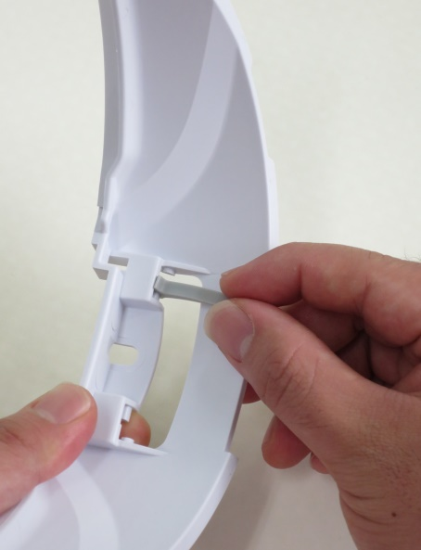
中間帽体の軸に対して
樹脂バネの貫通孔を
矢印の方向に押し込む

押し込む際は、
貫通孔付近を押す

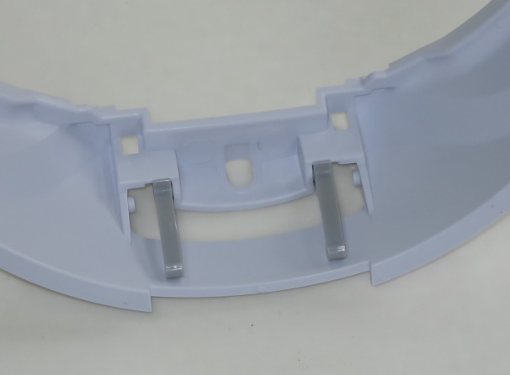

樹脂バネ円筒部が、
帽体内面に接する様に
取り付ける

②中間帽体後部に樹脂バネを取り付けた後、バックパネルを取り付ける。
・中間帽体の後部貫通孔に対してバックパネル先端を差し込む。
・バックパネル先端を差し込んだ後、表面から押さえ込んではめ込む。
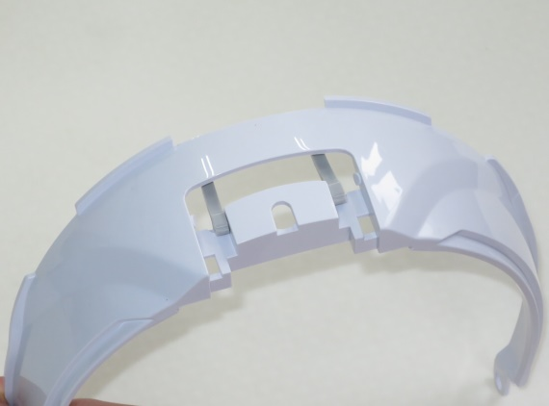
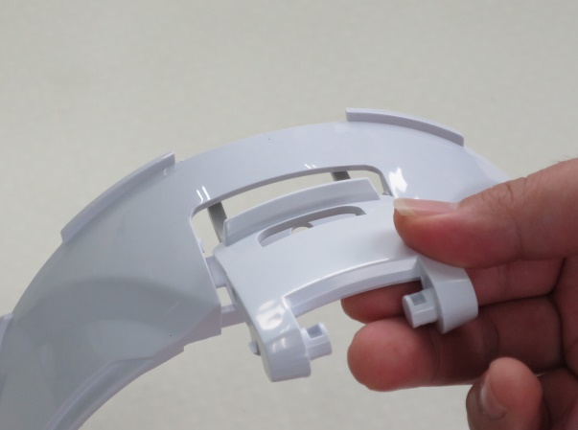
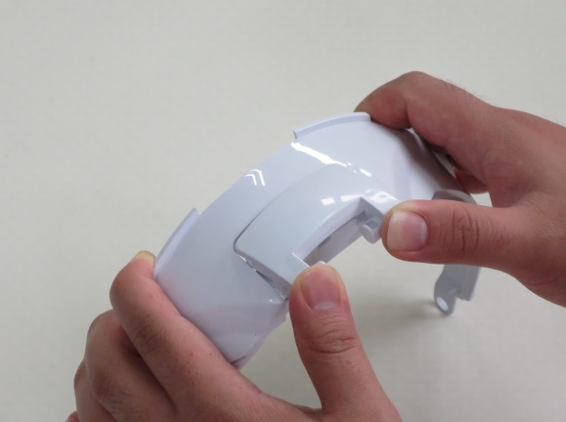

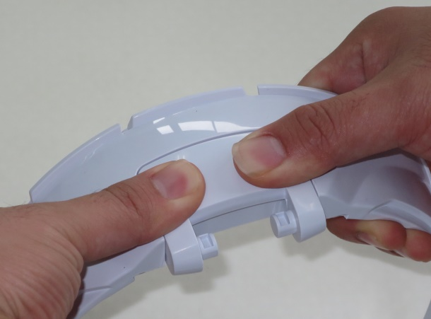
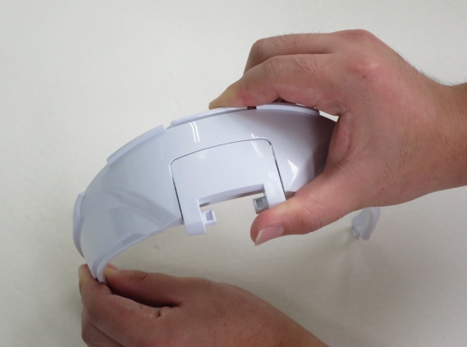

フロントパネルの
表面を押さえつけて
はめ込む

取り付け後、動作確認を行う

#REF! |  |  |  |  |  |  |  |  |  | Ｐａｇｅ 4/13
 |  |  |  |  |  |  |  | ２０１７年 ９月２５日(月)作成
３．『天頂帽体』と『中間帽体』の連結

①天頂帽体後部の回転軸の貫通孔に対して、回転軸ホルダーのボス部を挿入する。
・その際に、回転軸の斜めカット面を回転軸ホルダーの内面に接する方向に向ける。
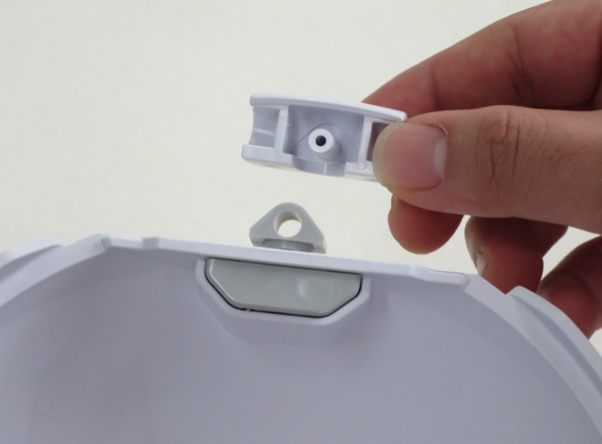
ボス部


○


×

貫通孔

②回転軸ホルダーが取り付けられた後、中間帽体に取り付けたバックパネルの軸にはめ込む。
・完成品と同じ向きに組み合わさる様に注意する事。



回転軸の両端を
押さえながら押し込む
ボスの先端が見えるまで
押し込む
中間帽体の後部から
天頂帽体をはめ込む

③回転軸カバーをかぶせて中央穴からビスで固定する。
・Panasonic製ドライバードリルEZ7410のトルク３で締め込む。
・もしくは、それと同等のトルクの物を使用する。
・ドライバーのビットは＃０を使用。




回転軸カバーの取り付ける向きに注意する事
組み合わせた状態

#REF! |  |  |  |  |  |  |  |  |  | Ｐａｇｅ 5/13
 |  |  |  |  |  |  |  | ２０１７年 ９月２５日(月)作成
４．『帽体本体』に『解除レバー』を取り付ける
解除レバー
ビス

ねじりばね
①解除レバーの軸に対してねじりばねをセットし、
解除レバー固定部品にはめ込む。
・解除レバーの軸にセットしたねじりばねの先端を
解除レバー固定部品
指で固定しながら解除レバー固定部品にはめ込む。

（１）ばねを、軸に取り付ける
（２）ばねの先端を指で押さえる





（３）ばねを指で押さえながら
解除レバー固定部品に
取り付ける



取り付けた状態

②組み合わされた解除レバー，ばね，解除レバー固定部品を、帽体本体ひさし裏のボス穴に
はめ込む。
・帽体本体にはめ込む際は、解除レバーの軸を基点に回転させてレバーが少し開いた状態で
帽体本体のボス穴位置にはめ込む。
③ポス穴にはめ込んだ後、ビスで左右２カ所を固定する。
・ドライバードリルでのネジ締め加工の設定は、天頂帽体，中間帽体の連結時と同じ。
・ビスでの固定後、解除レバーが正しく取り付けられている事の作動確認を行う。




作動確認



５．帽体の組み合わせ
#REF! |  |  |  |  |  |  |  |  |  | Ｐａｇｅ 6/13
 |  |  |  |  |  |  |  | ２０１７年 ９月２５日(月)作成

①天頂帽体と中間帽体を連結した状態の物を、帽体本体の枠の内側に収める。
②帽体本体の左右連結部に対して、枠の内側から中間帽体の先端の貫通孔部を差し込む。
・中間帽体の先端貫通孔と、帽体本体側面の連結突起部をはめ込む。
・中間帽体を水平な角度で差し込むとはめ込みやすい。




中間帽体を水平な角度で連結突起部にはめ込む

中間帽体を、帽体本体の
枠の内側に入れる

③はめ込まれた所に対して、連結部品を取り付けて固定する。
・連結部品の引っ掛かり部は、左右と下の３カ所。
・製品前方の引っ掛かり部を先にはめ込んだ後、連結部表面を押さえ込んで残りの
引っ掛かり部をはめ込む。 ⇒組み立て完了





引っ掛かり部
３カ所
製品前方

連結部品・左
連結部品・右

連結部品左・右の見分け方は、中央ラインの『段差が大きな方が製品前方』と見ます。




（１）前方の引っ掛かり部を一番最初に引っ掛ける
（２）連結部品の中央部を押さえてはめ込む
（３）もう片側も、②～③の手順で連結部品で固定し、
組み立て完了。




◆組み立て完了後、作動確認を行う。
・帽体がスムーズに組立できるか。
・解除レバーのロックは確実に行えるか。

#REF! |  |  |  |  |  |  |  |  |  | Ｐａｇｅ 7/13
 |  |  |  |  |  |  |  | ２０１７年 ９月２５日(月)作成
６．組み上ったヘルメットを通函に収める

①組み上げたヘルメットをポリ袋に入れて通函に収める。
・通函は、新ＳＤ-２８を使用。
・１列１１個の２列、計２２個入り。


ｄｕｍｍｙ

②箱の表に組み立て作業日，品番，色，数を明記する。

箱に入っている数量
 | ロット番号 | 品番 | 色 | 数 | 検査 | 印 | 使用印
 | 171005 | №10５ | 白 | 22

箱に入っている帽体カラー 白，うす黄，ロイヤルブルー，
オレンジ，紺，ライム

№１０５帽体を表示

組み立て作業を行った日にち
◆２０１７年１０月５日の場合⇒１７１００５

№１０５折りたたみヘルメットＭＯＶＯ ≪内装組み立て手順≫ |  |  |  |  |  |  |  |  | Ｐａｇｅ １/４
 |  |  |  |  |  |  |  | ２０１７年 ９月２５日(月)作成
１．ヘッドバンドの連結

①ヘッドバンド前に対して、汗止めを取り付ける。
・製品上面（穴幅の狭い方）の穴から取り付ける。
・取り付けた際に、製品下側の方が上にかぶさる様にする。

ヘッドバンド・前



汗止め

②ヘッドバンド左右に対して、ヘッドバンド後バックル，ヘッドバンド後ギアを取り付ける。
・ヘッドバンド右(Ｒ)の中央貫通丸穴にはＺの表示があり、そこに取り付けるヘッド
バンド後ギアの取り付け部にもＺの表示があります。
・ヘッドバンド左(Ｌ)とヘッドバンド後バックルにはそれぞれＡの表示あり。
・ヘッドバンド後の連結引っ掛かり部３カ所の内、１か所ずつ順番にはめ込み、２か所
はめ込んだ状態で最後の１か所を押し込んではめ込む。




②
①
③

・もう片側も同様に取り付けを行う。

№１０５折りたたみヘルメットＭＯＶＯ ≪内装組み立て手順≫ |  |  |  |  |  |  |  |  | Ｐａｇｅ ２/４
 |  |  |  |  |  |  |  | ２０１７年 ９月２５日(月)作成

③汗止めを取り付けたヘッドバンド前と、ヘッドバンド後を連結したヘッドバンド左右を連結する。
・ヘッドバンド前の連結部と、ヘッドバンド左右連結部にそれぞれ表示されたアルファベット同士を
連結させる。左側はＢとＢ、右側はＹとＹ。
・ヘッドバンド左右の貫通孔に、ヘッドバンド前の突起部を９０°交差した状態ではめ込み、次に９０°
回転させて連結する。



連結後の状態
連結部をはめ込み、９０°回転させる

④ヘッドバンド連結の後、ヘッドバンド後ギアと後バックルを連結させて環状にする。



環状にする際の『ヘッドバンド後ギア』の差し込み量の目安は、ギアテープ先端が
『ヘッドバンド後ギア』のベルト止め部左から２列目に合わせるようにして下さい。
※製品完成後折りたたむ時の最適な長さに合わせる為。



ギアテープの先端が、ベルト止めの左から
２列目の位置に止まる様に差し込む

№１０５折りたたみヘルメットＭＯＶＯ ≪内装組み立て手順≫ |  |  |  |  |  |  |  |  | Ｐａｇｅ ３/４
 |  |  |  |  |  |  |  | ２０１７年 ９月２５日(月)作成
２．天頂部品とスチロール後大小の組み合わせ

①№１０５天頂部品の後部にスチロール後大，後小を取り付ける。
・№１０５天頂部品の光沢面の先端部に両面テープ２０㎜カット品を貼り付ける。
・両面テープの離形紙を剥がし、ライナー後大のミゾ部分に取り付ける。
・その上から両面テープ２０㎜カット品を貼り付け、ライナー後小をはめ込む。





ライナー後大
ライナー後小

・取り付けられたライナー後大の外側に、保護シートの三角印カット部を合わせて、ライナー後小の
面に渡って貼り付ける。



▽


三角印部を端面中央に合わせる
中央から外に向けてシワを伸ばしながら貼る

３．組み合わせた天頂部品にハンモックテープの取り付け

①スチロール後大小を取り付けた№１０５天頂部品を、ハンモック用貫通孔に対して天面方向から
ハンモックテープの止め具から通して行く。
・取り付けられたスチロール後大小は、曲面の方を製品天面に向ける。
・ハンモックテープは、縫製部のテープ端部が天面に向く様に通し、交差する状態で２本取り付ける。
・その後、天頂部品のテープを細幅穴にはめ込む。




曲面の方を製品天面に向ける
ハンモックテープ
止め具


テープ端部

細幅穴

№１０５折りたたみヘルメットＭＯＶＯ ≪内装組み立て手順≫ |  |  |  |  |  |  |  |  | Ｐａｇｅ ４/４
 |  |  |  |  |  |  |  | ２０１７年 ９月２５日(月)作成
４．ヘッドバンドと天頂部品を組み合わせ

②天頂部品に通したハンモックの止め具部を、ヘッドバンド左右に取り付ける。
・ヘッドバンド左右部品のそれぞれ両端には止め具接続用の突起部が有り、止め具中央
貫通孔部と連結出来る様になっている。
・ヘッドバンド左右それぞれ突起部に対して止め具貫通孔を９０°交差した状態ではめ
込み、後に９０°反転させて連結する。
・同じ作業を前後左右の計４ケ所行う。
・ハンモックテープ取り付け後、環状のヘッドバンド中心位置に天頂部品が収まる様に
位置調整を行う。


ヘッドバンド突起部に止め具中央貫通孔をはめ込み、
９０°回転させて取り付ける





止め具を取り付けた状態

③ヘッドバンド後ギア，バックル連結部を、ヘッドバンド前の内側に反転させる。
・コンパクトに製品を折りたたむ為、後頭部のヘッドバンド後ギア，バックル連結部を反転させ、
ヘッドバンド前の内側に収める。




突起部

ヘッドバンド後を、内側に寄せて突起部を回避し、ヘッドバンド前の内側に反転する

◆ヘッドバンド組み立て完了。

